Лист1
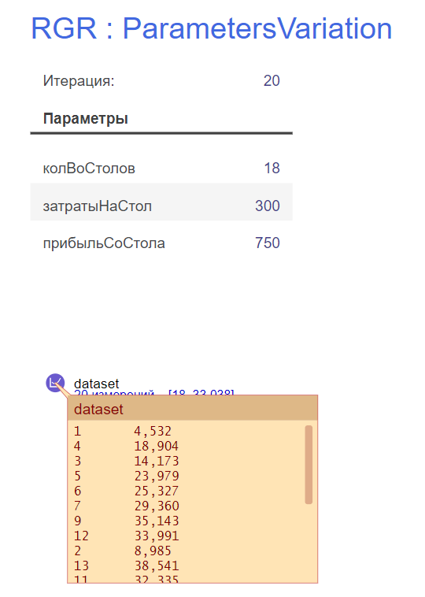

Кол-во столов | Прибыль (за 12 часов)
1 | 4532
2 | 8985
3 | 14173
4 | 18904
5 | 23979
6 | 25327
7 | 2936
8 | 29546
9 | 35143
10 | 31939
11 | 32335
12 | 33991
13 | 38541
14 | 35065
15 | 36587
16 | 27685
17 | 33834
18 | 33038
19 | 18323
20 | 26638
Максимум | 38541

